Feuil2
Accessibilités

WCAG | Perceptibilité | visuel, sonore et tactile |  | 5 Sens | Vue |  | pas plus de 3 flash par sec
 | exploitabilité | se limite pas à des interactions avec la souris ou des gestes spécifiques |  |  | Audio
Web | Compréhension | aide les utilisateurs lors des interactions |  |  | Touché
Content | Robustesse | différents types de technologies d'assistance
Accessibilité
Guidelines

Evaluer | Outils automatisé | >>>>>>>>>>>>>> | https://wave.webaim.org/
 | Inspection manuel |  | Axe
 | technologies d'assistance |  | https://validator.w3.org/nu/

 | https://chrome.google.com/webstore/detail/wave-evaluation-tool/jbbplnpkjmmeebjpijfedlgcdilocofh
 | https://chrome.google.com/webstore/detail/axe-devtools-web-accessib/lhdoppojpmngadmnindnejefpokejbdd
 | https://chrome.google.com/webstore/detail/headingsmap/flbjommegcjonpdmenkdiocclhjacmbi
 | https://www.tpgi.com/color-contrast-checker/
 | https://www.nvaccess.org/

 | Texte alt approprié
 | Vidéo -> transcription ou sous titre
 | Titre uniques
 | Texte au liens clairement identifié
 | Formulaire avec messagers d'erreur claire

Navigation | Elements utilisable |  | Lisibilité | Facilité d'identification des lettres |  | Largeur de trait constante |  | Longueur de ligne : 40 a 75 caracteres
sans souris | Ordre des elements |  |  | Différenciation des lettres |  | Espacement suffisant |  | apertures et contreformes ouvertes
 | Indicateur de position |  |  |  |  | Ouverture des espaces |  | épaisseur de trait uniforme.
 | Sauter des blocs répétés

Mutimédia | Légendes et transcriptions

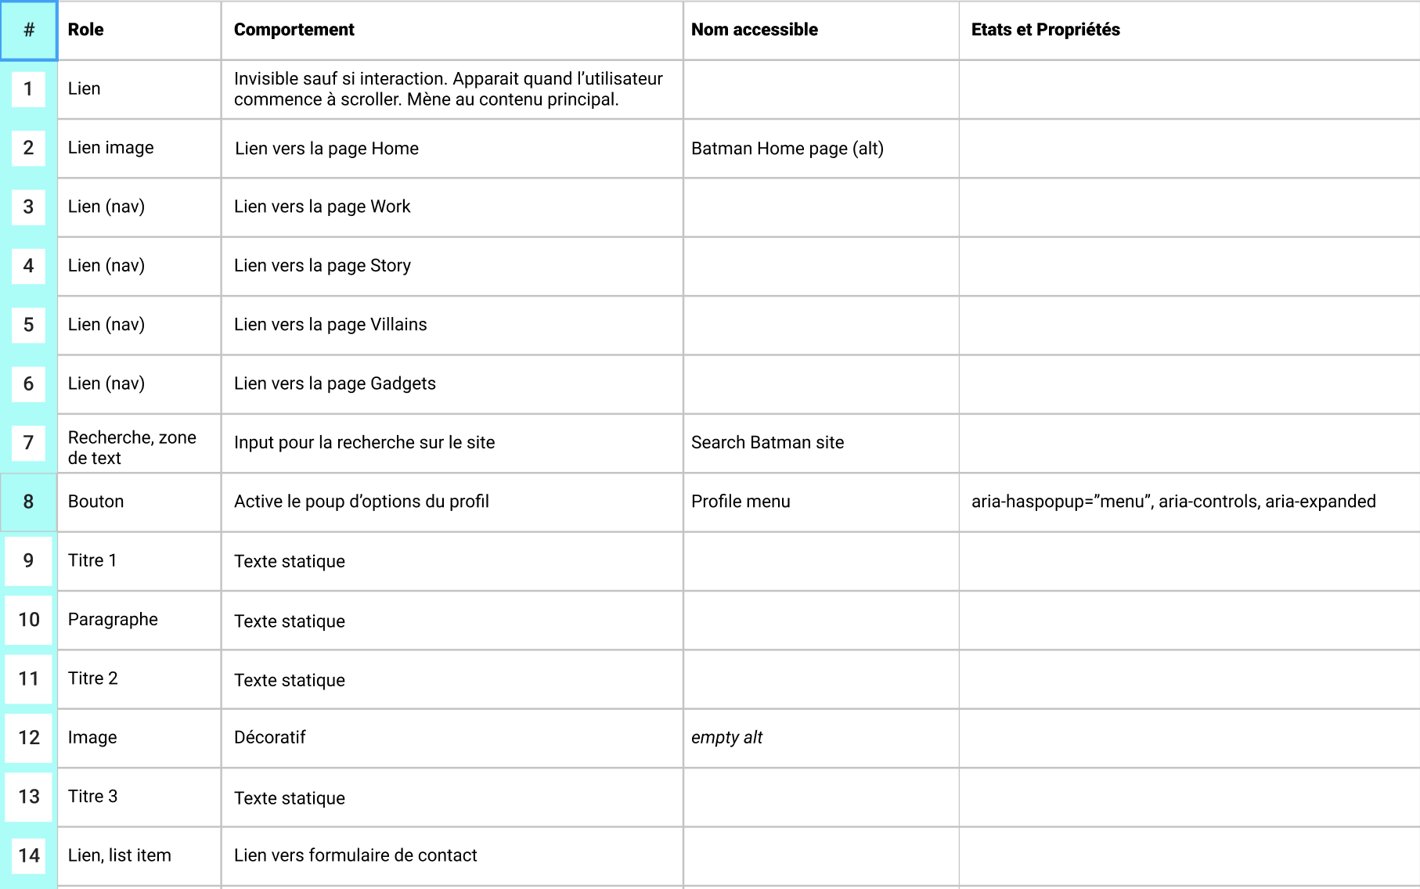
 | Navigation | <nav> | role=”navigation”

 |  |  | Remarque : ce rôle de repérage exige un nom accessible utilisant aria-label ou aria-labelledby. Ce point est particulièrement important lorsqu'une page comporte plusieurs zones de navigation.
 | Contenu principal | <main> | role=”main”
 | En-tête | <header> | role=”banner”
 | Contenu supplémentaire | <aside> | role=”complimentary”
 | Pied de page | <footer> | role=”contentinfo”
 | Formulaire | <form> | role=”form”
 | Section | <section> | role=”region”

 |  |  | Remarque : ce rôle de repérage exige un nom accessible utilisant aria-label ou aria-labelledby.
 | Recherche | S/O | role=”search”

Le rapport de contraste pour le contenu non textuel doit être supérieur à 3:1

